Capturas
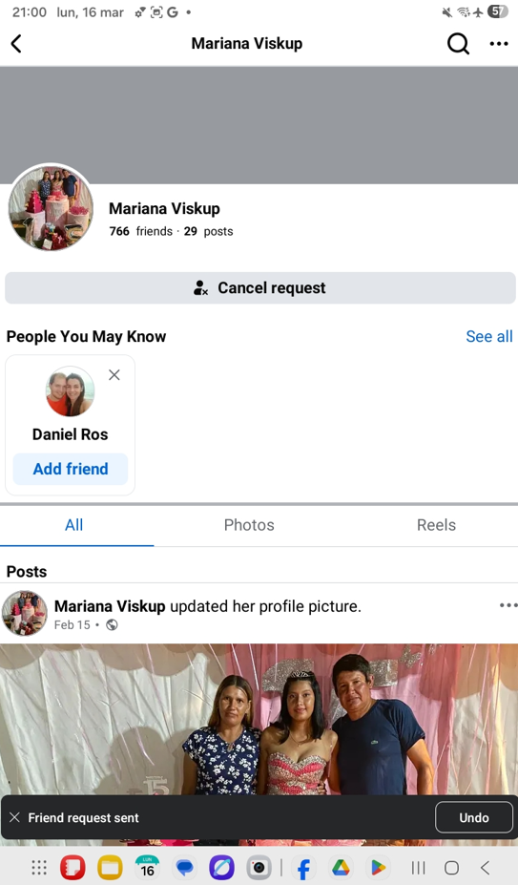
TC-SG-01



TC-SG-03

TC-SG-10



TC-GA-11

